利用上の注意
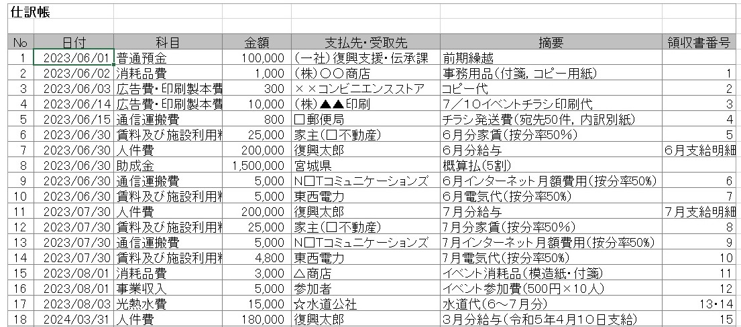
参考資料①
本ファイル利用上の注意

1 |  | 本ファイルはみやぎ地域復興支援助成金の会計処理に御利用ください。
2 |  | 仕訳帳に支出（計上）する経費を入力すれば，各経費項目毎の一覧表（＝支出確認票）ができる仕組み
 |  | となっています。
 |  | （※収入（収益）の入力は必須ではありません。（ご利用になりたい事業所のみご利用ください。））
3 |  | 入力は仕訳帳シートと，様式３の白色の欄（予算額・事業費・助成率）のみ行ってください。
4 |  | 令和６年４月以降の支払いについては，集計の都合上，「日付」を「2024/03/31」と入力し，
 |  | 「備考（内容・目的）」に正しい支払日を記載してください。
5 |  | 様式３（中間検査用）は中間検査の際に使用してください。
 |  | なお，支出見込額については様式３の白色の欄に直接入力してください。
6 |  | 各支出確認票の「支払先名」または「備考（内容・目的）」のフィルターにて，「（空白セル）」のチェックを
 |  | 外して「OK」とすると各経費項目のみの表示ができ，見やすくなります。
7 |  | 各経費項目に該当する主な支出は，下記のとおりです。
1 |  | 本ファイルはみやぎ地域復興支援助成金の会計処理に御利用ください。
2 |  | 仕訳帳に支出（計上）する経費を入力すれば，各経費毎の一覧表ができる仕組みとなっています。
3 |  | 入力は仕訳帳シートと，様式３の白色の欄（予算額・事業費・助成率）のみ行ってください。
4 |  | 各経費項目に該当する主な支出は，下記のとおりです。

 | 人件費 |  | 給与
 | 諸謝金 |  | 講師謝金，アルバイトへの謝礼
 | 旅費 |  | ガソリン代（運行簿を作成してください），公共交通の運賃，高速代
 | 消耗品費 |  | ５万円未満の事業に使用する物品。飲食費・食材費は対象外です。
 | 広告費・印刷製本費 |  | 印刷代，広告料
 | 通信運搬費 |  | 郵送代，通信代（電話，インターネット）
 | 賃料及び施設利用料 |  | 賃料，会場使用料，リース料
 | 光熱水費 |  | 水道代，電気料，ガス代
 | 行事保険料 |  | イベント時に保険をかけた場合の保険料。
 |  |  | なお，事業期間以外の期間の保険料は除外してください。

5 |  | 仕訳帳の入力例

